READ_ME
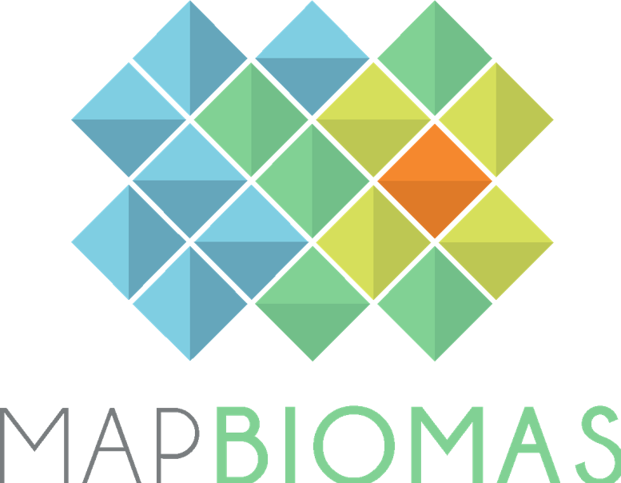
 | Versão 1 |  | Version 1
 | Agosto 2026 |  | August 2026

BASE DE DADOS DE COBERTURA E USO DA TERRA |  | LAND COVER AND LAND USE DATABASE

COLEÇÃO 11 - DO PROJETO MAPBIOMAS |  | COLLECTION 11 - MAPBIOMAS PROJECT

1. Esta base de dados contém as áreas (ha) por classe de cobertura e uso da terra para Comunidades Quilombolas. Os dados cobrem o período de 1985 a 2025 |  | 1. This database contains the area (ha) per land cover and land use class for Quilombo Communities. The data cover the period from 1985 to 2025.

2. Todos os dados são apresentados em quatro níveis de classe de legenda. |  | 2. All data is presented in four levels of legend classes.

3. Para acessar a base de dados georeferenciada acesse: brasil.mapbiomas.org |  | 3. Acesss the complete georeferenced data at: brasil.mapbiomas.org

4. Os dados do MapBiomas são públicos e gratuitos mediante a simples referência da fonte observando o seguinte formato: |  | 4. The MapBiomas data are public, open and free through the simple reference of the source observing the following format:

"Projeto MapBiomas – Coleção [versão] da Série Anual de Mapas de Cobertura e Uso da Terra do Brasil, acessado em [data] através do link: [LINK]" |  | "Project MapBiomas - Collection [version] of Brazilian Land Cover & Use Map Series, accessed on [date] through the link: [LINK]"
"Projeto MapBiomas - é uma iniciativa multi-institucional para gerar mapas anuais de cobertura e uso da terra a partir de processos de classificação automática aplicada a imagens de satélite. A descrição completa do projeto encontra-se em http://mapbiomas.org" |  | "MapBiomas Project - is a multi-institutional initiative to generate annual land cover and use maps using automatic classification processes applied to satellite images. The complete description of the project can be found at http://mapbiomas.org"

